카카오선물하기_카드형
플랫폼 | 순위 | 1위 | 2위 | 3위 | 4위 | 5위 | 6위 | 7위 | 8위 | 9위 | 10위
건강식품·영양제 | 썸네일 | 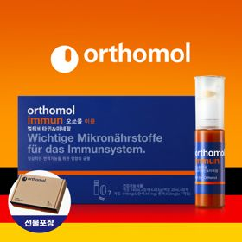 |  |  |  |  |  |  |  |  | 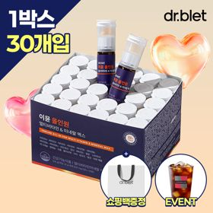
 | 카테고리 | 멀티비타민/종합비타민 | 멀티비타민/종합비타민 | 멀티비타민/종합비타민 | 멀티비타민/종합비타민 | 멀티비타민/종합비타민 | 멀티비타민/종합비타민 | 멀티비타민/종합비타민 | 홍삼/인삼 | 기타/특수목적 | 멀티비타민/종합비타민
 | 브랜드 | 오쏘몰 | 옵티젠 | 오쏘몰 | 센트룸 | 옵티젠 | 오쏘몰 | 뉴트리포유 | 정관장 | 오쏘몰 | 닥터블릿
 | 상품명 | 독일 명품 비타민 오쏘몰 이뮨 멀티비타민&미네랄 7입 - 단독 기프트박스 증정 (공식수입) | "한국인 맞춤 명품 비타민" 옵티젠 이뮨 멀티비타민&미네랄 10입 / 1박스 | 독일 명품 비타민 오쏘몰 이뮨 멀티비타민&미네랄 30입 - 시그니처 기프트 에디션 (공식수입) | [센트룸] 맛있는 멀티비타민 미네랄 멀티구미 (80구미) | "멀티비타민 이뮨 명작" 옵티젠 마스터 컬렉션 종합비타민 멀티팩 30포 / 1박스 | 독일 명품 비타민 오쏘몰 이뮨 멀티비타민&미네랄 10입 - 슬리브 기프트 에디션 (공식수입) | 명품 비타민 뉴트리포유 듀얼+ 이뮨 종합 멀티비타민&미네랄 7입+2입 증정 - 선물하기 단독 에디션 | 신상비타민선물 [정관장] 활기마이트(액상30ml+분말500mg) 7입 + [증정] 1입 | 성별 맞춤 설계 오쏘몰 바이탈 m/f 남성/여성 선택가능 14입 - 시그니처 기프트 에디션 (공식수입) | "올인원 명품비타민" 이뮨비타민 올인원 멀티비타민&미네랄 프로 30병
 | 평점 | 4 | 4 | 4 | 4 | 4 | 4 | 4 | 4 | 4 | 4
 | 리뷰수 | 16393 | 15723 | 3434 | 6551 | 110 | 836 | 8776 | 1828 | 792 | 860
 | 긍정리뷰 | 빠른 활력 및 피로 회복 — 피로할 때 섭취 시 에너지가 올라가고 몸이 한결 가벼워짐 편리한 듀얼 포뮬러 — 정제와 액상을 물 없이 한 번에 간편하게 섭취할 수 있음 고급스러운 선물용 포장 — 기프트박스 포장이 깔끔하여 생일이나 환절기 선물로 적합함 | 고급스러운 선물용 포장 — 포장이 깔끔하고 고급스러워 선물받을 때 기분이 좋아짐 간편한 액상·알약 구성 — 마시는 액상과 알약이 함께 들어 있어 비타민 섭취가 편리함 부담 없는 10입 단위 — 10개입 한 박스 구성이라 무난하게 선물하고 챙겨 먹기 적당함 | 하루 한 병 간편한 섭취 — 여러 영양제를 챙길 필요 없이 하루 한 병으로 섭취가 완료됨 넉넉한 30+3입 구성 — 한 달 넘게 먹을 수 있는 넉넉한 용량이라 온 가족이 나누어 먹기 좋음 체감되는 에너지 충전 — 속이 편안하며 체력 증진 및 에너지 활력 충전에 효과적임 | 간편한 구미 제형 — 알약과 달리 젤리 형태로 되어 있어 물 없이 간식처럼 섭취함 부담 없는 달콤한 과일 맛 — 지나치게 달지 않고 상큼한 과일 향이 나서 맛있게 챙겨 먹기 좋음 넉넉한 80구미 용량 — 80개입으로 구성되어 넉넉하게 복용 가능함 | 1포 개별 포장 휴대성 — 컴팩트한 포 형태로 되어 있어 가방에 넣거나 여행 시 들고 다니기 좋음 체감되는 활력 증진 — 섭취 후 피로가 줄어들고 에너지가 생기는 듯한 기분이 듦 깔끔하고 예쁜 패키지 — 포장이 예쁘고 깔끔하여 주변 지인이나 자신을 위한 선물로 적합함 | 액상·정제 복합 제형 — 알약과 액상 비타민이 같이 들어 있어 효과가 배가되는 느낌을 줌 환절기 건강 및 피로 케어 — 꾸준히 먹으면 몸과 마음이 상쾌해지고 일상 버티기에 도움이 됨 만족도 높은 선물 구성 — 받는 사람에게 필요한 선물로 구성과 배송 만족도가 높음 | 알찬 7+2 증정 구성 — 7입에 2입이 추가 증정되어 실속 있고 넉넉하게 섭취 가능함 넉넉한 유통기한 — 개봉을 늦게 하더라도 유통기한이 넉넉하여 안심하고 복용함 합리적인 가격대 — 좋은 구성의 제품을 착한 가격으로 구매할 수 있음 | 액상·분말 혼합 캡슐 — 버튼을 누르면 액상과 분말이 섞이는 방식으로 누르고 마시기 편함 목걸림 없는 가루 제형 — 알약 섭취 시 목에 걸리는 불편함 없이 편하게 복용할 수 있음 맛있고 빠른 피로 회복 — 달달하고 상큼한 맛이며 섭취 후 피로 해소와 체력 충전 효과가 뛰어남 | 확실한 활력 충전 효과 — 바쁘거나 체력이 떨어질 때 복용 시 활력이 돋고 몸이 가벼워짐 편리하고 빠른 배송 — 배송 상태가 양호하며 편리하게 챙겨 먹기 좋음 | 뛰어난 가성비 및 구성 — 유사 제품 대비 합리적인 가격과 알찬 성분 구성을 자랑함 체감되는 건강 개선 — 복용 후 기대 이상으로 피로 회복 및 체력 관리 효과를 체감함 간편한 일체형 휴대성 — 하루 한 병씩 챙겨 다니며 간편하게 복용할 수 있음
 | 부정리뷰 |  | 쇼핑백 미동봉 아쉬움 — 선물용으로 적합하나 쇼핑백이 따로 동봉되지 않음 | 다소 부담스러운 가격 — 제품 품질과 효능은 만족스러우나 가격대가 높게 느껴짐 |  | 배송 중 박스 구김 — 배송 과정에서 제품 박스가 구겨져 도착하는 아쉬움이 있음 |  |  |  | 호불호 갈리는 감기약 맛 — 오렌지 맛 감기약 느낌의 향과 맛이 나서 호불호가 존재함 | 쇼핑백 미동봉 배송 — 선물용 구매 시 쇼핑백이 동봉되지 않아 아쉬움이 있음
 | 판매가 | 34,000원 | 26,900원 | 109,000원 | 24,000원 | 30,000원 | 43,900원 | 19,900원 | 33,000원 | 59,800원 | 52,900원
 | 링크 | 바로가기 | 바로가기 | 바로가기 | 바로가기 | 바로가기 | 바로가기 | 바로가기 | 바로가기 | 바로가기 | 바로가기

플랫폼 | 순위 | 1위 | 2위 | 3위 | 4위 | 5위 | 6위 | 7위 | 8위 | 9위 | 10위
다이어트·이너뷰티 | 썸네일 |  |  | 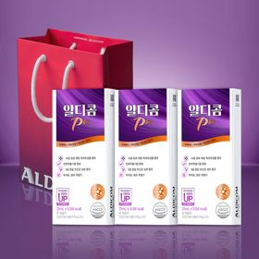 |  |  |  |  | 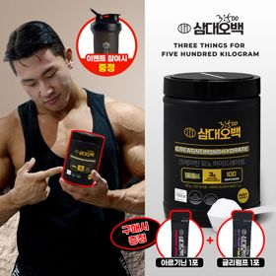 | 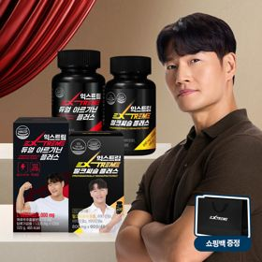 | 
 | 카테고리 | 피부/미용 | 기타/특수목적 | 기타/특수목적 | 기타/특수목적 | 다이어트/체중관리 | 다이어트/체중관리 | 기타/특수목적 | 다이어트/체중관리 | 다이어트/체중관리 | 다이어트/체중관리
 | 브랜드 | 아일로 | 그레인온 | 알디콤 | 그레인온 | 허닭 | 셀렉스 | 그레인온 | 삼대오백 | 익스트림 | 한끼통살
 | 상품명 | "선물하기 1등 콜라겐" 아일로 타입1 콜라겐 비오틴 앰플 28일분 오간자 에디션+ 앰플 2입 추가 증정 | 리센느 에디션 캡슐레이션 효소 1.8g 2개월분 (5종 중 택1) | 알디콤Plus 숙취해소제 (5포입x3개) | [그레인온] 골드 카무트 브랜드밀 효소 3개월(+선물포장) + 9포 추가증정 | BEST다모였닭 허닭 닭가슴살 다양하게 즐기기 20종 패키지 | 셀렉스 프로핏 맛있는 완전단백질 250ml 18팩 딸기초코/모카초콜릿/밀크바닐라/바나나 | [그레인온] 골드 카무트 브랜드밀효소G 3개월분+10포증정(총100포) +파로차진액 스틱 5포 증정 | [운동선물/헬스] 삼대오백 모노 크레아틴 100서빙 운동 필수템 (아르기닌+글리펌프 1포증정) | "2개월분" 김종국 듀얼 아르기닌 & 밀크씨슬 플러스 + 쇼핑백 증정 | [한끼통살] 단백질 든든형 닭가슴살 21일 식단관리+ (증정)현미크리스피 닭가슴살 오리지널 1개
 | 평점 | 4 | 4 | 4 | 4 | 4 | 4 | 4 | 4 | 4 | 4
 | 리뷰수 | 763 | 287 | 119 | 1771 | 1932 | 221 | 994 | 1956 | 1535 | 75
 | 긍정리뷰 | 고급스러운 포장 디자인 — 패키지가 정성스럽고 고급스러워 선물용으로 만족도가 높음 비리지 않고 맛있는 맛 — 비린 맛 없이 맛있게 마실 수 있어 꾸준한 복용이 용이함 피부 탄력 관리 도움 — 하루 한 병 섭취로 피부가 촉촉해지고 탄력이 생기는 기분이 듦 | 풍성한 혜택 및 알찬 구성 — 효소와 단백질바, 포토카드까지 포함된 가성비 높고 알찬 구성임 맛있는 가루 효소 — 크림소다, 베리말차 등 다양한 맛이 있어 거부감 없이 맛있음 속 편한 소화 개선 — 위가 불편할 때 먹기 좋으며 영양을 간편하게 챙길 수 있음 | 확실한 숙취 해소 효과 — 음주 전후 섭취 시 다음 날 속이 편안하고 빠른 회복이 가능함 개별 포장의 우수한 휴대성 — 1포씩 깔끔하게 개별 포장되어 가방에 넣고 다니기 편리함 넉넉한 15포 세트 구성 — 5포씩 3박스로 나뉘어 넉넉하게 보관하고 지인에게 나눌 수 있음 | 속 편한 소화 개선 효과 — 더부룩함이 줄어들고 소화가 잘 되며 장 건강에 도움을 줌 고소한 미숫가루 맛 — 텁텁하지 않고 미숫가루처럼 고소한 맛이라 부담 없이 먹기 좋음 풍성한 사은품 증정 — 추가 증정포와 견과류바 등 푸짐한 구성 혜택이 제공됨 | 질리지 않는 20종 구성 — 다양한 종류와 맛으로 구성되어 식단 관리 시 질리지 않음 촉촉하고 부드러운 식감 — 퍽퍽하지 않고 부드러워 부담 없이 맛있게 즐길 수 있음 전자레인지용 용기 증정 — 증정된 용기로 전자레인지에 간편하게 데워 먹을 수 있음 | 거부감 없는 달콤한 맛 — 비린 맛없이 달콤한 두유나 음료 느낌으로 맛있게 마실 수 있음 포만감 및 간식 대용 — 마시면 배가 차서 간식이 당길 때나 포만감 유지에 도움 됨 운동 후 단백질 보충 — 운동 후 간편하게 마시며 단백질을 챙기기에 적합함 | 식후 빠른 소화 촉진 — 음식 섭취 후 복용 시 속이 편안해지고 소화가 잘 됨 고소한 옥수수 맛 — 거부감 없는 옥수수 맛이며 물 없이도 간편하게 섭취 가능함 맛있는 저당 견과류바 증정 — 사은품으로 함께 제공되는 저당 견과류바의 맛과 퀄리티가 우수함 | 운동 수행 능력 향상 — 복용 시 피로가 줄고 운동 수행 능력 및 에너지가 개선됨 고운 입자와 뛰어난 용해도 — 입자가 아주 고와서 물에 잘 녹아 섭취하기 편함 대용량 및 뛰어난 가성비 — 100서빙의 넉넉한 용량 대비 가격이 저렴하여 가성비가 훌륭함 | 아르기닌·밀크씨슬 올인원 — 활력과 간 건강을 동시에 챙길 수 있는 알찬 2개월분 구성임 확실한 피로 회복 효과 — 복용 후 아침 일어남이 가벼워지고 일상 피로감이 줄어듦 운동 및 일상 활력 증진 — 운동 집중도가 높아지고 컨디션 관리에 큰 도움이 됨 | 다채로운 맛 구성 — 종류가 다양하여 매일 질리지 않고 식단 관리를 할 수 있음 촉촉하고 부드러운 식감 — 닭가슴살이 퍽퍽하지 않고 촉촉하며 맛이 뛰어남 간편한 전자레인지 조리 — 전자레인지에 쉽게 데워 먹을 수 있어 식사 대용으로 편리함
 | 부정리뷰 | 오간자 포장 누락 — 오간자 포장이 누락된 상태로 배송되는 경우가 발생함 | 증정 포토카드 구김 — 배송 포장 상태로 인해 증정 포토카드가 일부 구겨져 도착함 |  |  |  |  |  |  | 쇼핑백 끈 불량 배송 — 증정용 쇼핑백의 끈이 달려있지 않은 불량 상태로 배송됨
 | 판매가 | 65,900원 | 24,900원 | 33,200원 | 44,500원 | 27,900원 | 31,900원 | 21,900원 | 17,900원 | 27,900원 | 64,200원
 | 링크 | 바로가기 | 바로가기 | 바로가기 | 바로가기 | 바로가기 | 바로가기 | 바로가기 | 바로가기 | 바로가기 | 바로가기

올리브영_카드형
플랫폼 | 순위 | 1위 | 2위 | 3위 | 4위 | 5위 | 6위 | 7위 | 8위 | 9위 | 10위
올리브영 | 썸네일 | 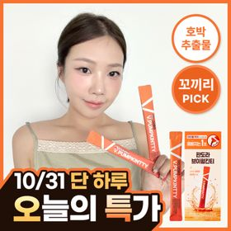 | 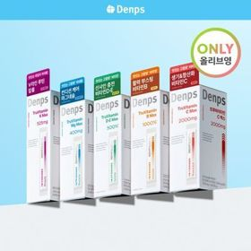 |  |  | 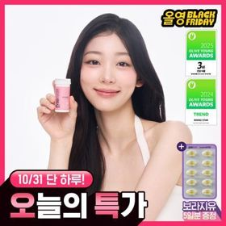 |  |  | 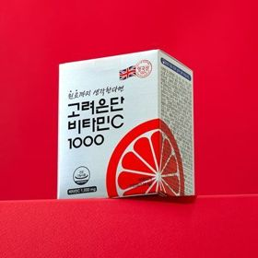 | 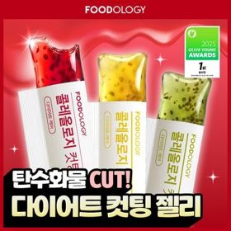 | 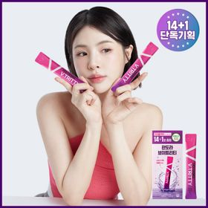
 | 카테고리 | 기타/특수목적 | 기타/특수목적 | 프로바이오틱스/유산균 | 다이어트/체중관리 | 프로바이오틱스/유산균 | 프로바이오틱스/유산균 | 기타/특수목적 | 비타민C/항산화 | 다이어트/체중관리 | 기타/특수목적
 | 브랜드 | 판도라 | 덴프스 | 바이오코어유산균 | 프로뉴트리션 | 지노마스터 | 덴프스 | 생활약속 | 고려은단 | 푸드올로지 | 판도라
 | 상품명 | 판도라 브이펌킨티 14개입 (2주분) | [골라담기] 덴프스 트루바이타민 맥스 5종 택1 | CJ BYOCORE 바나나효소 30포 + 키캡 키링 (1개월분) | [한선화 PICK] 프로뉴트리션 듀얼플랜 다이어트 유산균 14포 | 지노마스터 질유산균 30캡슐 기획 (+보라지유 5일분) (1개월분) | 덴프스 덴마크 유산균이야기 우먼 2개월분(질유산균) + 철분 헤모케어 3포 증정 | [곽민경 PICK] 생활약속 기분전환 알파플러스 10포 (+1포 증정기획) | 고려은단 비타민C1000 120정 (4개월분) | 콜레올로지 컷팅 젤리 레몬/키위/석류 10+2+2포 기획 외 | 판도라 브이트리티 14+1포 (15일분)
 | 평점 |  | 0 |  | 4.5
 | 리뷰수 |  | 0 |  | 676
 | 긍정리뷰 |  |  |  |  |  |  |  |  |  | 붓기 및 라인 관리 효과 — 야식이나 맵단짠 음식 섭취 후 붓기 제거와 라인 관리에 효과적임 부담 없는 포도 맛 — 한약 맛 부담 없이 상큼한 포도주스 느낌으로 맛있게 먹을 수 있음 물 없이 간편한 섭취 — 작은 액상 포 형태로 물 없이 짜 마실 수 있어 휴대와 섭취가 용이함
 | 부정리뷰
 | 판매가 | 17,300원 | 13,500원 | 15,900원 | 35,800원 | 26,000원 | 31,400원 | 16,200원 | 12,900원 | 18,800원 | 35,000원
 | 링크 | 바로가기 | 바로가기 | 바로가기 | 바로가기 | 바로가기 | 바로가기 | 바로가기 | 바로가기 | 바로가기 | 바로가기

